Orientações Preenchimento
 ORIENTAÇÕES PARA PREENCHIMENTO DA PLANILHA OFERTA DO EDITAL Nº- RESSONÂNCIA MAGNÉTICA

1º PASSO: | Abra a Aba Oferta Total Ressonância

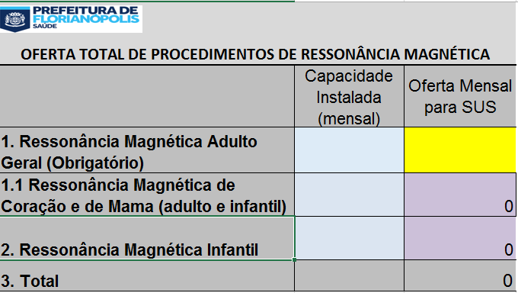
2º PASSO: | Nos campos azuis insira a quantidade de procedimento que o Serviço possui de capacidade instalada

3º PASSO: | No campo amarelo Insira a quantidade Total de Ressonância Magnética (Adulto) que será ofertado ao SUS.
 | ATENÇÃO OBRIGATÓRIO!

 |  | SERÁ PREENCHIDO AUTOMATICAMENTE | SERÁ PREENCHIDO AUTOMATICAMENTE
 |  |  | SERÁ PREENCHIDO AUTOMATICAMENTE

 |  |  |  | SERÁ PREENCHIDO AUTOMATICAMENTE
 | No primeiro campo Lilás - Ressonância Magnética de Coração e de Mama - aparecerá a quantidade Total de Ressonância Magnética de Coração e de Mama que será ofertada ao SUS, com base no total ofertado. Ou seja, esse campo não deve ser preenchido, pois será automático e estará contemplado dentro do total ofertado ao SUS.

 | No segundo campo Lilás - Ressonância Magnética Infantil - aparecerá a quantidade Total de Ressonância Magnética Infantil que será ofertada ao SUS, com base no total ofertado. Ou seja, esse campo não deve ser preenchido, esse será automático.

 | No campo total, aparecerá a soma dos itens "1" e "2"

 | A planilha automaticamente fará o cálculo financeiro de acordo com os valorers praticados e as estimativas realizadas pela SMS.

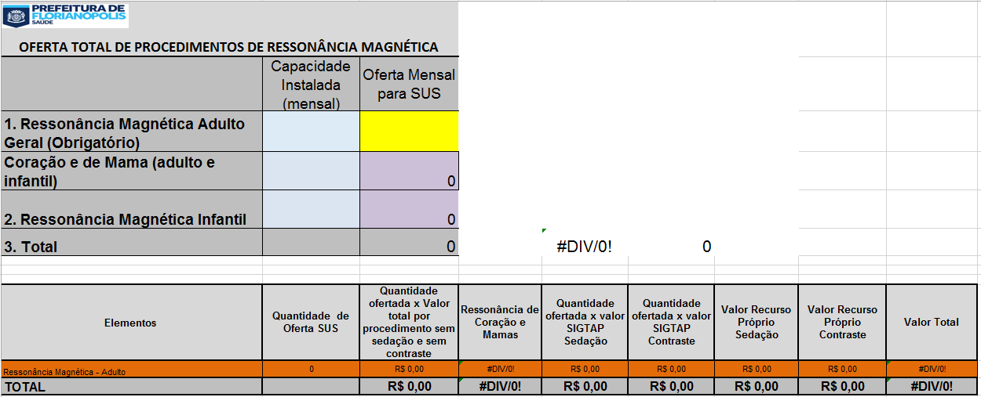
4º PASSO: | IMPRIMIR a planilha Oferta Total Ressonância

5º PASSO: | ANEXAR A PLANILHA DO 4º PASSO AO OFÍCIO DA OFERTA DE PROCEDIMENTOS

